상품제안서
체크무늬 보냉가방(블루) | 상품코드: S30949

 |  |  |  |  |  |  | 02-713-8555 | www.synergygift.co.kr
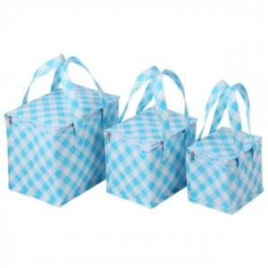

【상세/제작정보】

【인쇄/포장옵션】 | 실크 / OPP(비닐)

【공급단가】 | 수량 | 100~ | 300~ | 500~ | 1,000~ | 3,000~
*VAT별도 | 소 | 3,900원 | 3,690원 | 3,510원 | 3,420원 | 3,360원
 | 중 | 4,290원 | 4,050원 | 3,860원 | 3,760원 | 3,690원
 | 대 | 4,550원 | 4,300원 | 4,090원 | 3,990원 | 3,920원

【상품 URL】 | https://www.synergygift.co.kr:443/src/goods_detail.php?gdno=30949

